图 (S07-Z04-A75-T02-Z21)
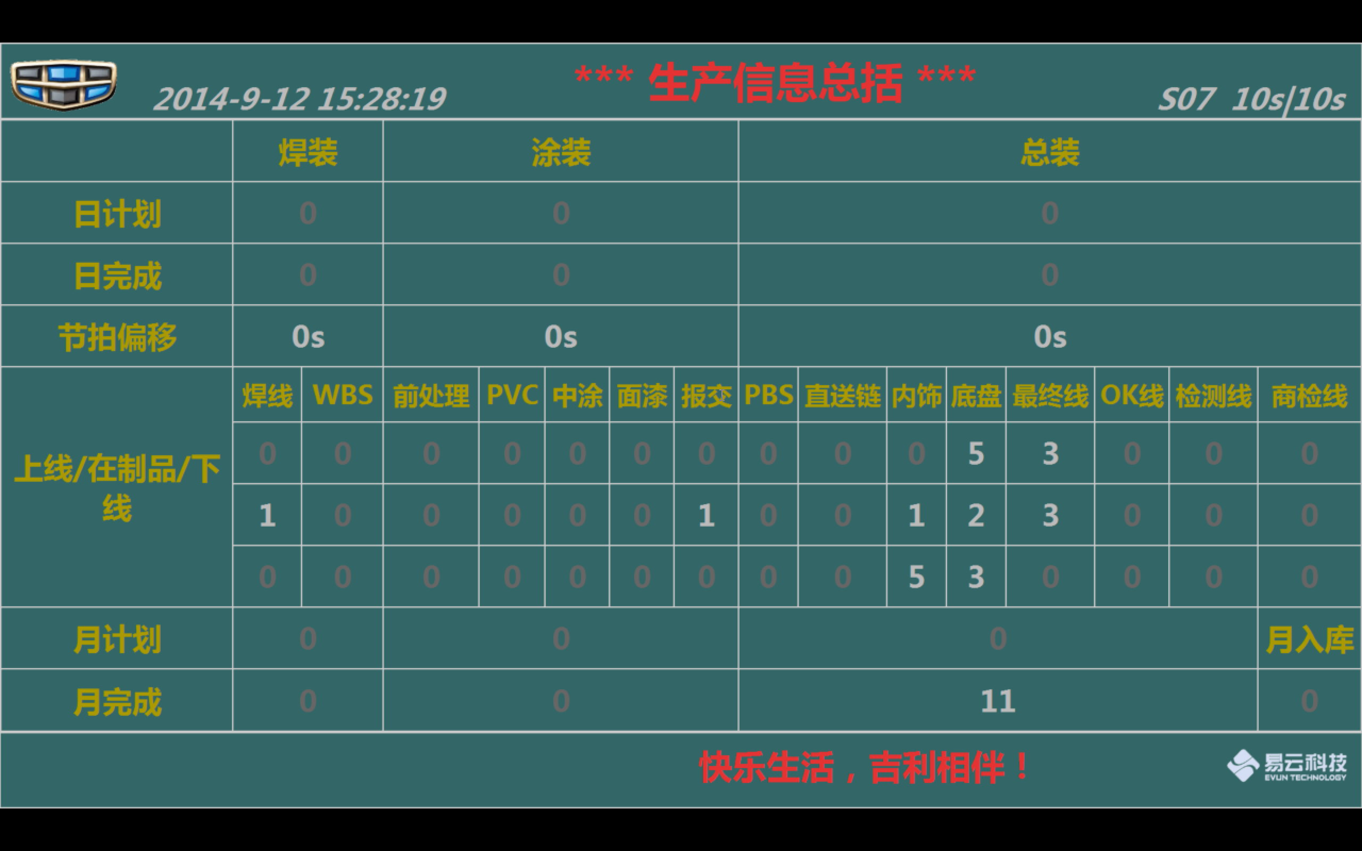
生产信息总括S07

除节拍偏移

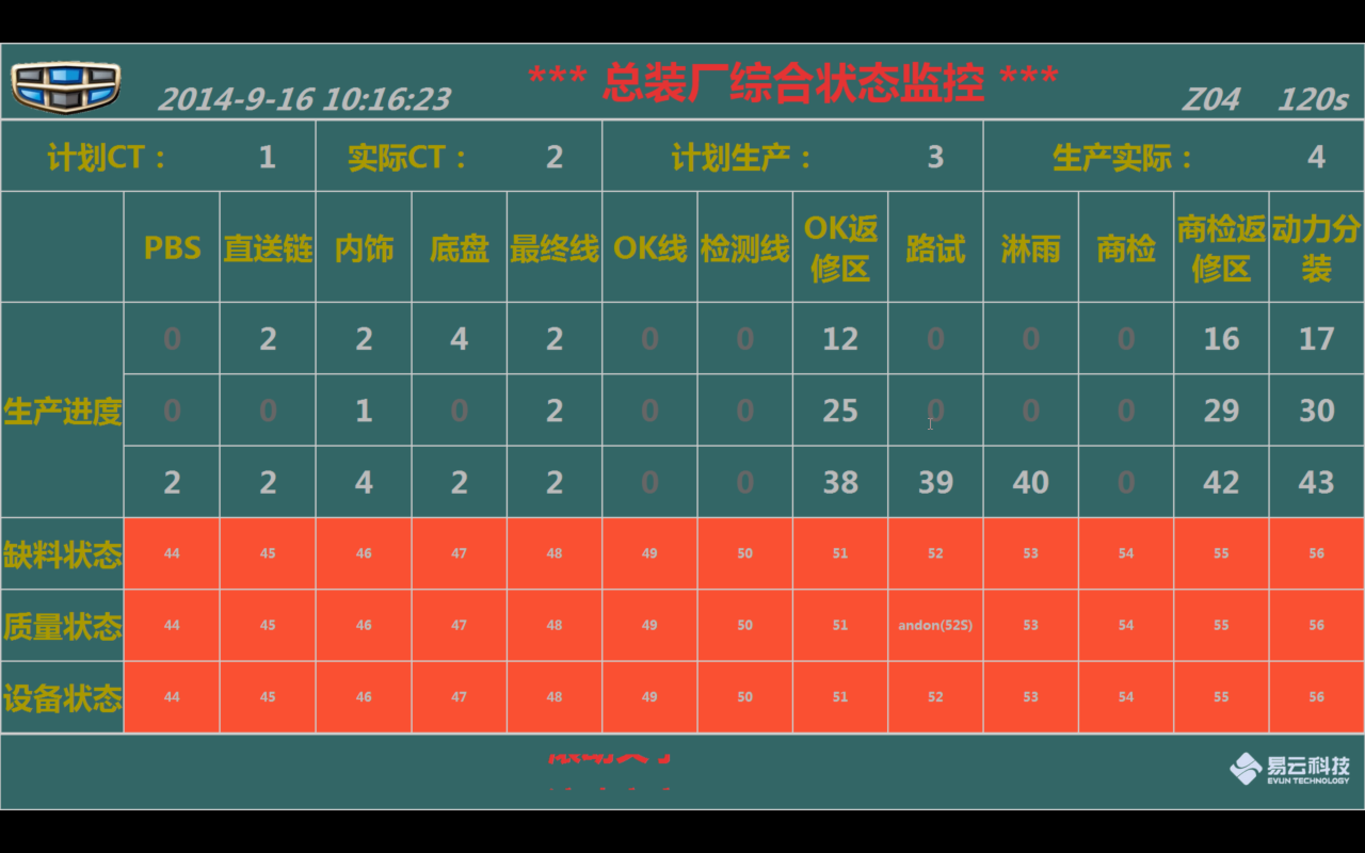
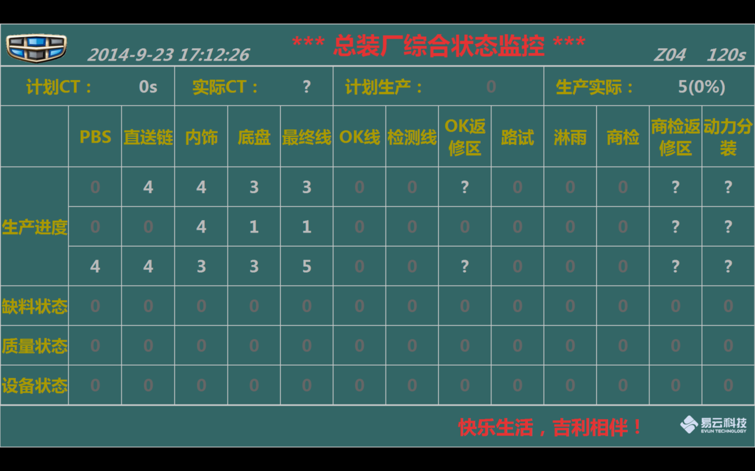
总装厂综合状态监控 Z04

实际CT
ok返修区 上线
ok返修区 下线
商检返修区 上线
商检返修区 在制品
商检返修区 下线
动力分装 上线
动力分装 在制品
动力分装 下线

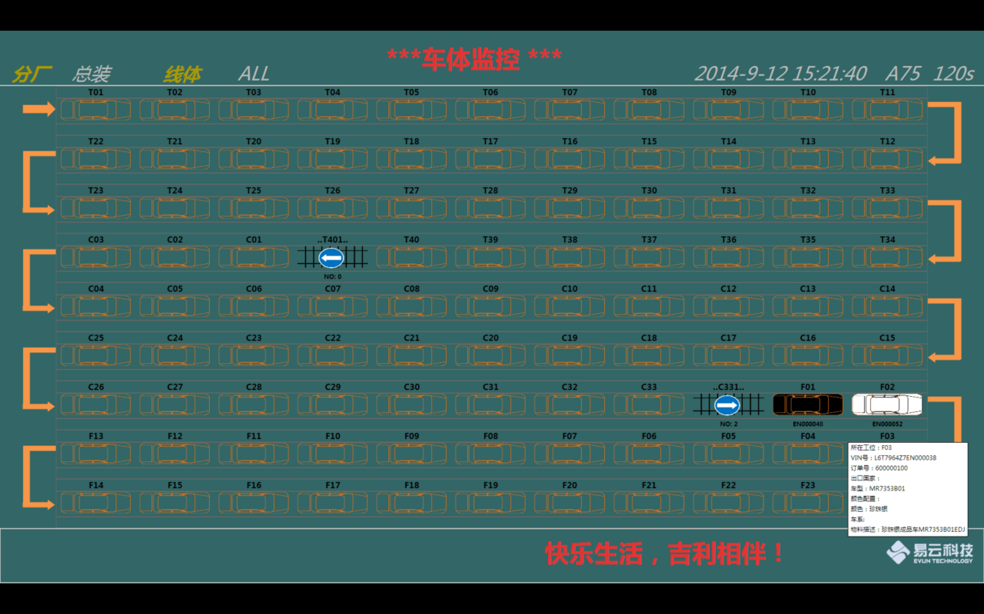
AVI 车体监控-总 A75

背景色？
总共有那几款车？

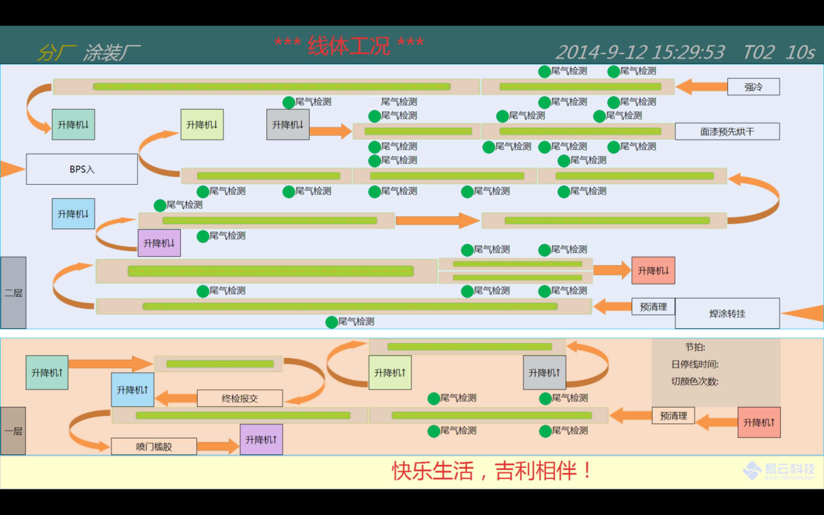
涂装厂线体工况 T02

页面确认
线 确认
点 确认

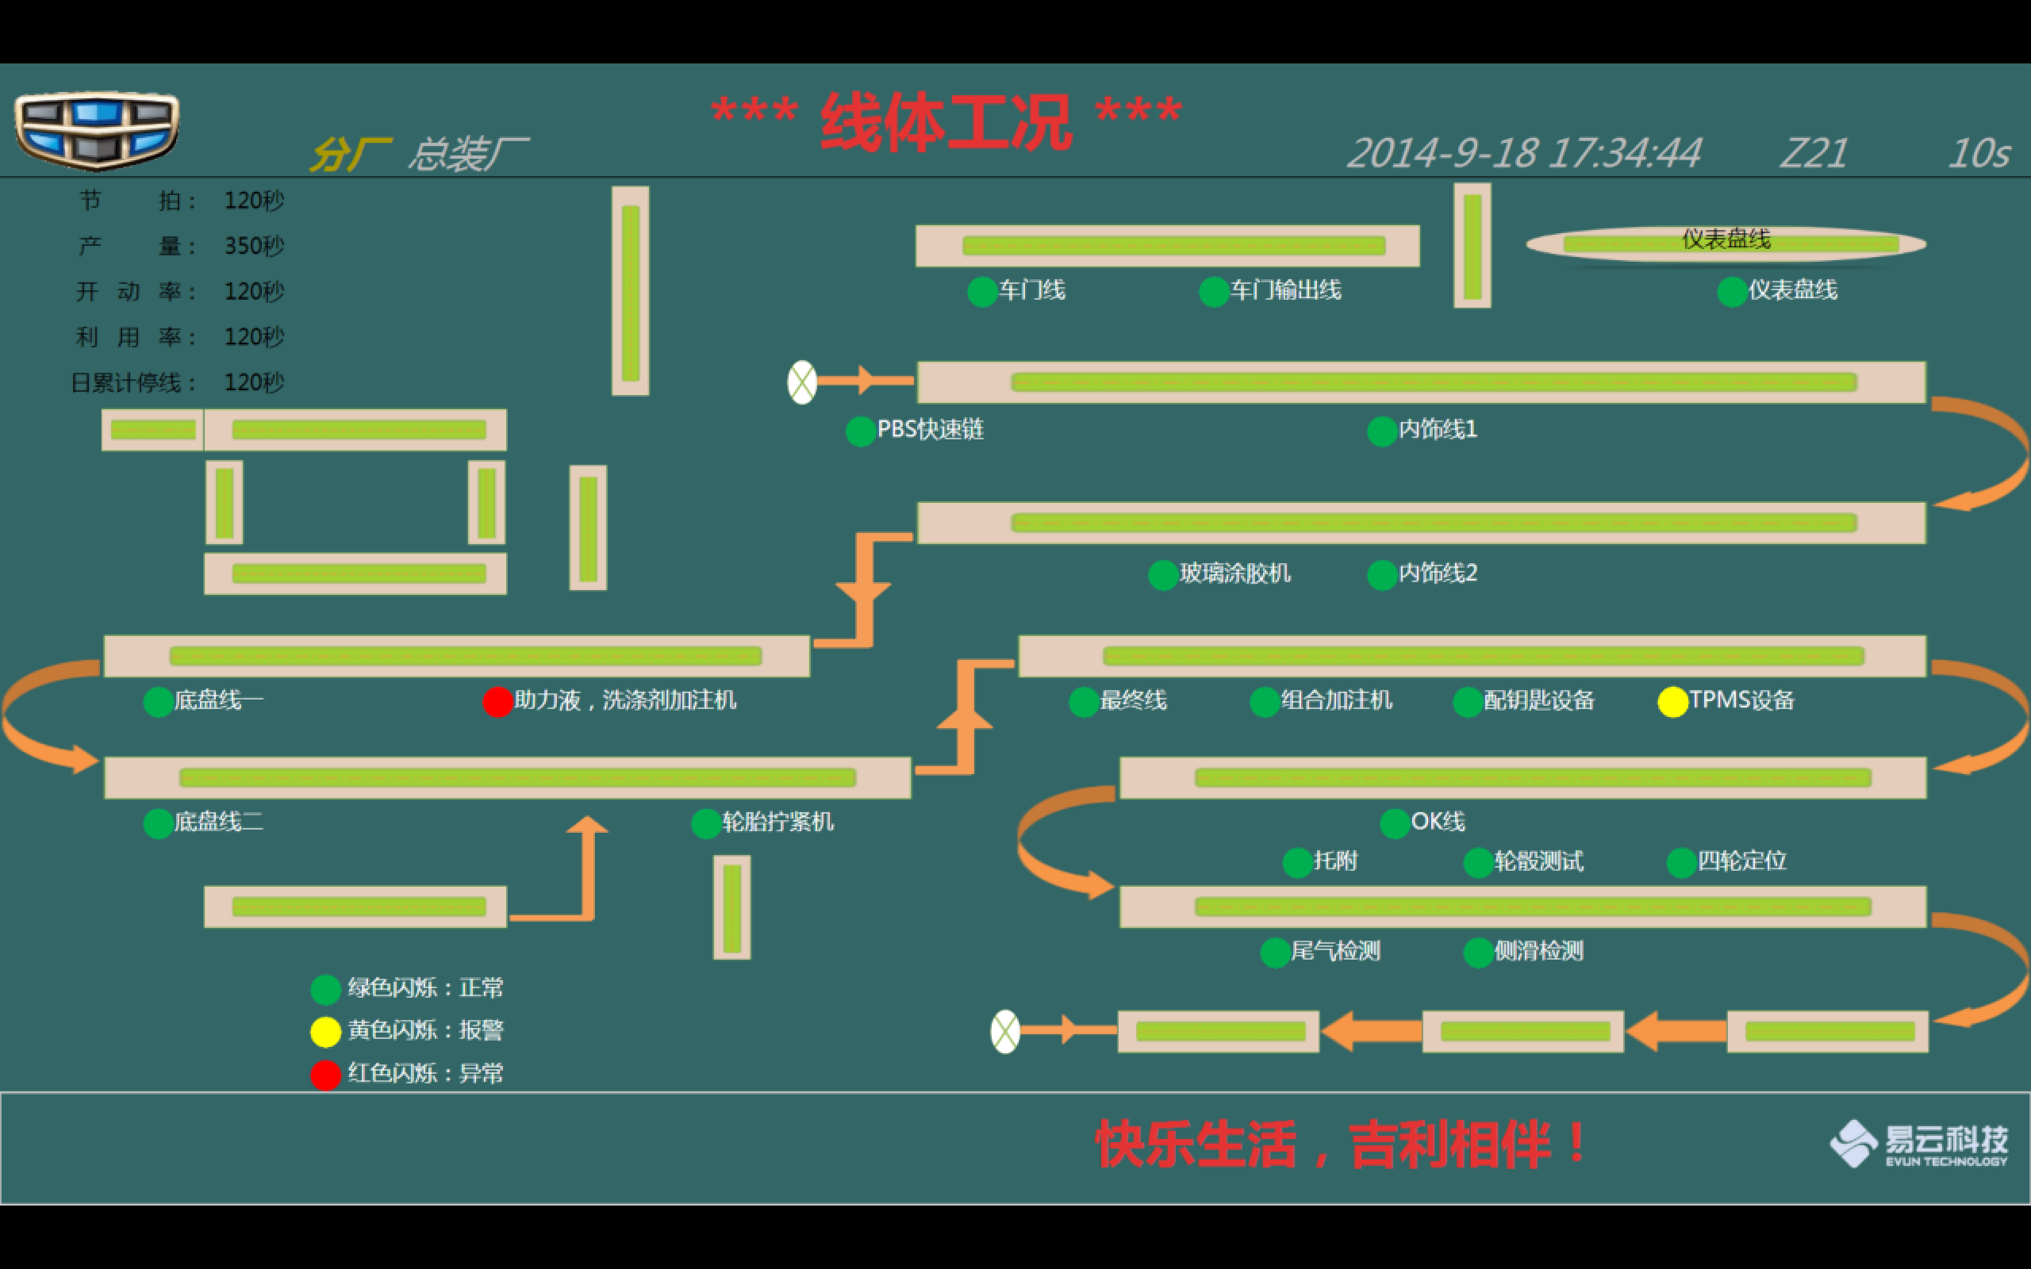
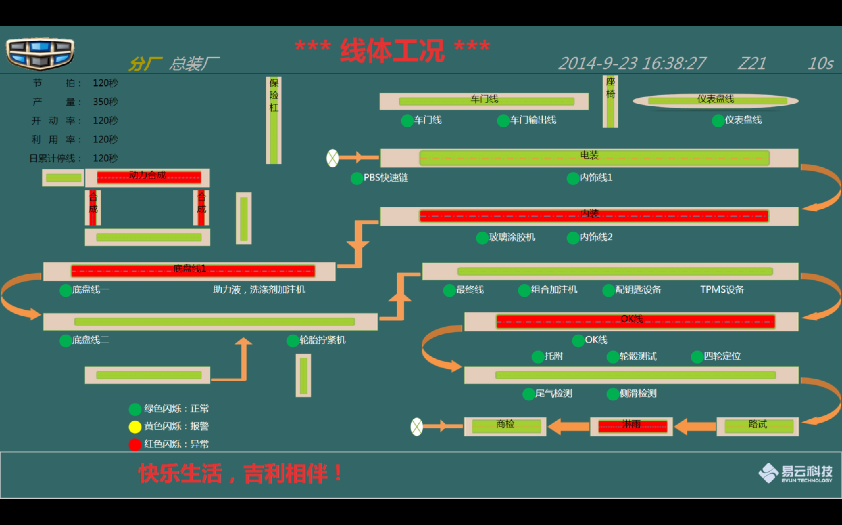
总装厂线体工况 Z21

线 确认
点 确认

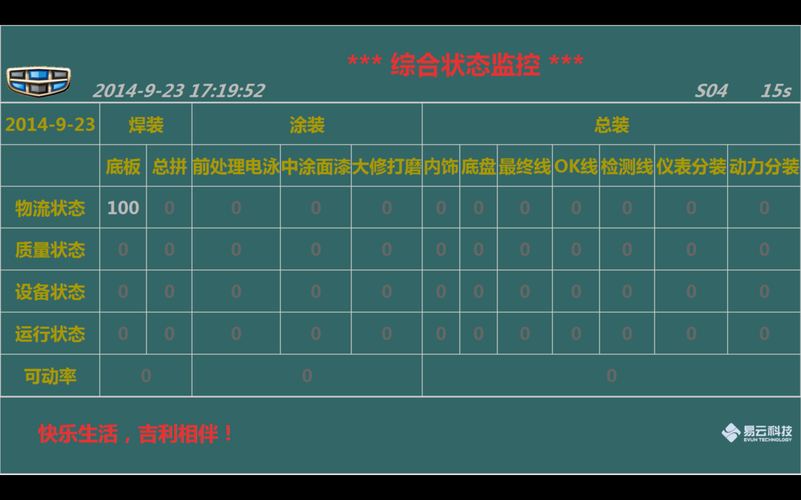
综合状态监控 S04

什么都没有

总装厂综合状态监控 Z04
 | 计划CT | 1.PPTAKT varchar2值 s需要拼接 2.PLCODE ZZ0101 |  |  | MD_PIPELINE
 | 实际CT | 3.偏移（实际节拍－标准节拍） 实际节拍 王腾飞 暂时 给不了 （－4s）
 | 计划生产 | 1.PLCODE 代表ZZ0101 2.PROSCHEDULDATE 代表排产日期（默认取，如果没有的话取PSDATE） 3.PROSCHEDULNUM 排产数量 计划数 （按照天汇总） |  |  | PP_MANUDETAIL
 | 生产实际 | 下线 PP_VEHCONF STCODE F23

 |  | 上线 PP_VEHCONF | 在制品 PP_VEHINFO | 下线 PP_VEHCONF
 | PBS | STCODE PBS01 | STCODE in (PBS01 PBS1 PBS2 PBS3 PBS4 PBS5) | STCODE T00 |  |  | 主要变化就是在 PMC_Device表中增加了三个字段，用于描述暗灯设备的额外属性：
 | 直送链 | STCODE T00 | STCODE in (T00 T001) | STCODE T01 |  |  | 设备类别DeviceCategoryCode(1=物料暗灯,2=质量暗灯)
 | 内饰 | STCODE T01 | STCODE in (like ’T%’ 除了 T00 T001) | STCODE C01 |  |  | 设备位置DevicePositionCode( 1=左边,2=右边 )
 | 底盘 | STCODE C01 | STCODE in (like ‘C％’) | STCODE F01 |  |  | 工位StationCode
 | 最终线 | STCODE F01 | STCODE in (like ‘F％’) | STCODE F23
 | OK线 | STCODE OK | STCODE in (‘OK’) | STCODE JC |  |  | 另外，新增了独立的暗灯相关的Tag数据的插入表PMC_AndonTagValue。
检测区 | 检测线 | STCODE JC | STCODE ＝ ‘JC’ | STCODE SJ |  |  | 即需要调整暗灯变量的插入表，从原来的PMC_StatusTagValue表改为新增的PMC_AndonTagValue表
 | OK返修区 |  | stcode in （‘OK’，‘JC’） |  | 腾飞确认 --
检测区 | 路试 | STCODE LS | STCODE ＝ ‘LS’ | STCODE LY
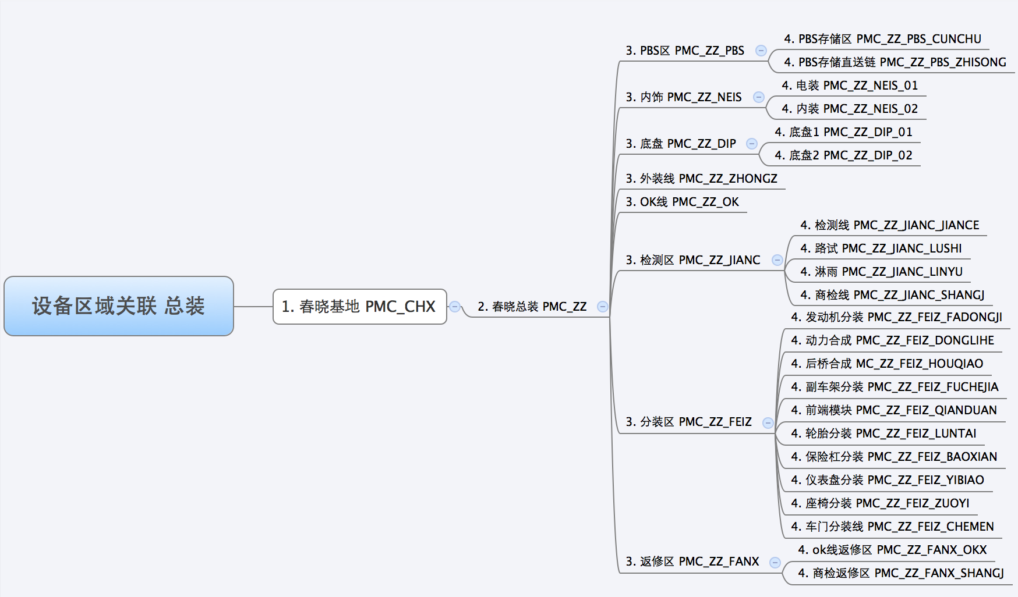
 | 淋雨 | STCODE LY | STCODE ＝ ‘LY’ | STCODE SJ
 | 商检 | STCODE SJ | STCODE ＝ ‘SJ’ | STCODE RK01 暂定
 | 商检返修区 |  |  |  | 腾飞确认 --
 | 动力分装 |  |  |  | 腾飞确认 --

 |  | 缺料状态 | 质量状态 | 设备状态
 | PBS | PMC_ZZ_PBS_CUNCHU@1 | PMC_ZZ_PBS_CUNCHU@2 | PMC_ZZ_PBS_CUNCHU | level 4：device层
 | 直送链 | PMC_ZZ_PBS_ZHISONG@1 | PMC_ZZ_PBS_ZHISONG@2 | PMC_ZZ_PBS_ZHISONG | level 4：device层
 | 内饰 | PMC_ZZ_NEIS@1 | PMC_ZZ_NEIS@2 | PMC_ZZ_NEIS | level 3：Area层
 | 底盘 | PMC_ZZ_DIP@1 | PMC_ZZ_DIP@2 | PMC_ZZ_DIP | level 3：Area层
 | 最终线 | PMC_ZZ_ZHONGZ@1 | PMC_ZZ_ZHONGZ@2 | PMC_ZZ_ZHONGZ | level 3：Area层
 | OK线 | PMC_ZZ_OK@1 | PMC_ZZ_OK@2 | PMC_ZZ_OK | level 3：Area层
 | 检测线 | PMC_ZZ_JIANC_JIANCE@1 | PMC_ZZ_JIANC_JIANCE@2 | PMC_ZZ_JIANC_JIANCE | level 4：device层
 | OK返修区 | PMC_ZZ_FANX_OKX@1 | PMC_ZZ_FANX_OKX@2 | PMC_ZZ_FANX_OKX | level 4：device层
 | 路试 | PMC_ZZ_JIANC_LUSHI@1 | PMC_ZZ_JIANC_LUSHI@2 | PMC_ZZ_JIANC_LUSHI | level 4：device层
 | 淋雨 | PMC_ZZ_JIANC_LINYU@1 | PMC_ZZ_JIANC_LINYU@2 | PMC_ZZ_JIANC_LINYU | level 4：device层
 | 商检 | PMC_ZZ_JIANC__SHANGJ@1 | PMC_ZZ_JIANC__SHANGJ@2 | PMC_ZZ_JIANC__SHANGJ | level 4：device层
 | 商检返修区 | PMC_ZZ_FANX_SHANGJ@1 | PMC_ZZ_FANX_SHANGJ@2 | PMC_ZZ_FANX_SHANGJ | level 4：device层
 | 动力分装 | PMC_ZZ_FEIZ_FADONGJI@1 | PMC_ZZ_FEIZ_FADONGJI@2 | PMC_ZZ_FEIZ_FADONGJI | level 4：device层 | ?

 | 参考SQL: --计划生产 (ZZ0101) select plcode as plcode, sum(PROSCHEDULNUM) as sumPROSCHEDULNUM from PP_MANUDETAIL where fccode = 1081 and decode(NVL(PROSCHEDULDATE,'0'),'0',PSDATE, PROSCHEDULDATE) = to_char(sysdate,'yyyy-MM-dd') group by plcode; --生产实际/上线/下线/ select stcode as stcode, sum(MOQTY)as summoqty from pp_vehconf where STCODE != 'ENDS' and fccode = 1081 and substr(crtime, 0, 10) = to_char(sysdate,'yyyy-MM-dd') group by stcode; --在制品 select stcode as stcode, sum(moqty)as summoqty from pp_vehinfo where STCODE != 'ENDS' and fccode = 1081 group by stcode order by stcode;

 | 方法1 ('PMC_ZZ_PBS_CUNCHU','PMC_ZZ_PBS_ZHISONG','PMC_ZZ_JIANC_JIANCE','PMC_ZZ_FANX_OKX','PMC_ZZ_JIANC_LUSHI','PMC_ZZ_JIANC_LINYU','PMC_ZZ_JIANC_SHANGJ','PMC_ZZ_FANX_SHANGJ','PMC_ZZ_FEIZ_FADONGJI') ------Key: PMC_ZZ_PBS_CUNCHU@1 ------Value: 10@FA5032@淋雨线-PB01控制箱急停-急停@淋雨线-PB01控制箱急停-急停 ----- 质量和缺料 相关的数据查询 SELECT to_char(sysdate,'yyyy-MM-dd HH24:mm:ss') SYSDATESTR, to_char(pmcar.createdatetime,'yyyy-MM-dd HH24:mm:ss') CREATEDATETIME, pmca.areacode || '@' || pmct.andoncategory as AREACODEINFO, pmct.devicecode,--这里可以吧device text 取出来用语区分显示 pmct.TAGTEXT || '-' || pmcsc.statusText AS TAGSTATUSTEXT , pmcar.STATUSSERVERITY, pmcar.STATUSCOLORCODE FROM PMC_ANDONRECORD pmcar INNER JOIN pmc_tag pmct ON pmcar.TAGNAME = pmct.TAGNAME INNER JOIN pmc_statuscode pmcsc ON pmct.STATUSTYPECODE = pmcsc.STATUSTYPECODE AND pmcar.STATUSCODE = pmcsc.STATUSCODE inner join pmc_areadevice pmcad on pmct.devicecode = pmcad.DEVICECODE inner join pmc_area pmca on pmcad.areacode = pmca.areacode and pmca.areacode in ('PMC_ZZ_PBS_CUNCHU','PMC_ZZ_PBS_ZHISONG','PMC_ZZ_JIANC_JIANCE','PMC_ZZ_FANX_OKX','PMC_ZZ_JIANC_LUSHI','PMC_ZZ_JIANC_LINYU','PMC_ZZ_JIANC_SHANGJ','PMC_ZZ_FANX_SHANGJ','PMC_ZZ_FEIZ_FADONGJI') order by AREACODEINFO ASC, pmcar.STATUSSERVERITY ASC, pmcar.CREATEDATETIME ASC |  |  |  |  | 方法2 ('PMC_ZZ_NEIS','PMC_ZZ_DIP','PMC_ZZ_ZHONGZ','PMC_ZZ_OK') ------Key: PMC_ZZ_DIP@1 ------Value: 10@FA5032@淋雨线-PB01控制箱急停-急停@淋雨线-PB01控制箱急停-急停 ----- 质量和缺料 相关的数据查询 SELECT to_char(sysdate,'yyyy-MM-dd HH24:mm:ss') SYSDATESTR, to_char(pmcar.createdatetime,'yyyy-MM-dd HH24:mm:ss') CREATEDATETIME, pmca.parentareacode || '@' || pmct.andoncategory as PARENTAREACODEINFO, pmct.devicecode,--这里可以吧device text 取出来用语区分显示 pmct.TAGTEXT || '-' || pmcsc.statusText AS TAGSTATUSTEXT , pmcar.STATUSSERVERITY, pmcar.STATUSCOLORCODE FROM PMC_ANDONRECORD pmcar INNER JOIN pmc_tag pmct ON pmcar.TAGNAME = pmct.TAGNAME INNER JOIN pmc_statuscode pmcsc ON pmct.STATUSTYPECODE = pmcsc.STATUSTYPECODE AND pmcar.STATUSCODE = pmcsc.STATUSCODE inner join pmc_areadevice pmcad on pmct.devicecode = pmcad.DEVICECODE inner join pmc_area pmca on pmcad.areacode = pmca.areacode and pmca.parentareacode in ('PMC_ZZ_NEIS','PMC_ZZ_DIP','PMC_ZZ_ZHONGZ','PMC_ZZ_OK') order by PARENTAREACODEINFO ASC, pmcar.STATUSSERVERITY ASC, pmcar.CREATEDATETIME ASC |  | 方法3 （PMC_ZZ_PBS_CUNCHU，PMC_ZZ_PBS_ZHISONG，PMC_ZZ_JIANC_JIANCE,PMC_ZZ_FANX_OKX,PMC_ZZ_JIANC_LUSHI,PMC_ZZ_JIANC_LINYU,PMC_ZZ_JIANC_SHANGJ,PMC_ZZ_FANX_SHANGJ,PMC_ZZ_FEIZ_FADONGJI) /* * 设备 * Level4 Search by Device * Key: PMC_ZZ_JIANCE_LINYU@1 * Value：10@FA5032@淋雨线-PB01控制箱急停-急停@淋雨线-PB01控制箱急停-急停 */ SELECT to_char(sysdate,'yyyy-MM-dd HH24:mm:ss') SYSDATESTR, to_char(pmcst.createdatetime,'yyyy-MM-dd HH24:mm:ss') CREATEDATETIME, pmca.areacode AREACODEINFO, pmct.devicecode,--这里可以吧device text 取出来用语区分显示 pmct.TAGTEXT || '-' || pmcsc.statusText AS TAGSTATUSTEXT , pmcst.STATUSSERVERITY, pmcst.STATUSCOLORCODE FROM pmc_statusrecord pmcst INNER JOIN pmc_tag pmct ON pmcst.TAGNAME = pmct.TAGNAME INNER JOIN pmc_statuscode pmcsc ON pmct.STATUSTYPECODE = pmcsc.STATUSTYPECODE AND pmcst.STATUSCODE = pmcsc.STATUSCODE inner join pmc_areadevice pmcad on pmcst.devicecode = pmcad.DEVICECODE inner join pmc_area pmca on pmcad.areacode = pmca.areacode and pmca.areacode in ('PMC_ZZ_PBS_CUNCHU','PMC_ZZ_PBS_ZHISONG','PMC_ZZ_JIANC_JIANCE','PMC_ZZ_FANX_OKX','PMC_ZZ_JIANC_LUSHI','PMC_ZZ_JIANC_LINYU','PMC_ZZ_JIANC__SHANGJ','PMC_ZZ_FANX_SHANGJ','PMC_ZZ_FEIZ_FADONGJI') order by AREACODEINFO ASC, pmcst.STATUSSERVERITY ASC, pmcst.CREATEDATETIME ASC | TODO 方法4 （PMC_ZZ_NEIS，PMC_ZZ_DIP，PMC_ZZ_ZHONGZ，PMC_ZZ_OK） /* * 设备 * Level4 Search by parentAreaCode * Key: PMC_ZZ_JIANCE_LINYU@1 * Value：10@FA5032@淋雨线-PB01控制箱急停-急停@淋雨线-PB01控制箱急停-急停 */ SELECT to_char(sysdate,'yyyy-MM-dd HH24:mm:ss') SYSDATESTR, to_char(pmcst.createdatetime,'yyyy-MM-dd HH24:mm:ss') CREATEDATETIME, pmca.parentareacode PARENTAREACODEINFO, pmct.deviceCODE, --这里可以吧device text 取出来用语区分显示 pmct.TAGTEXT || '-' || pmcsc.statusText AS TAGSTATUSTEXT , pmcst.STATUSSERVERITY, pmcst.STATUSCOLORCODE FROM pmc_statusrecord pmcst INNER JOIN pmc_tag pmct ON pmcst.TAGNAME = pmct.TAGNAME INNER JOIN pmc_statuscode pmcsc ON pmct.STATUSTYPECODE = pmcsc.STATUSTYPECODE AND pmcst.STATUSCODE = pmcsc.STATUSCODE inner join pmc_areadevice pmcad on pmcst.devicecode = pmcad.DEVICECODE inner join pmc_area pmca on pmcad.areacode = pmca.areacode and pmca.parentareacode in ('PMC_ZZ_NEIS','PMC_ZZ_DIP','PMC_ZZ_ZHONGZ','PMC_ZZ_OK') order by PARENTAREACODEINFO ASC, pmcst.STATUSSERVERITY ASC, pmcst.createdatetime ASC

总装厂线体工况 Z21
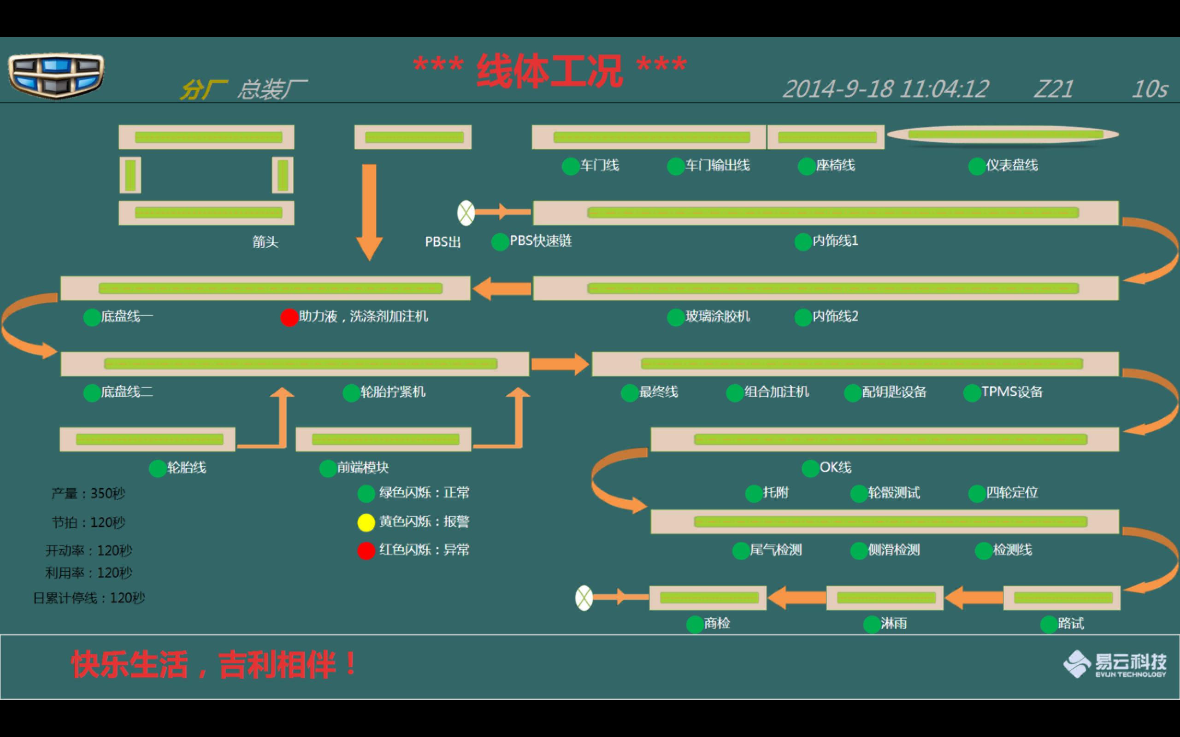
40% |  |  |  |  |  |  |  | 5% | 20% |  |  |  | 10% |  | 20% |  |  |  | 5%

 |  |  | 发动机线 |  |  | 保险杠 |  |  |  |  |  |  |  |  |  |  |  |  |  | 5%
 |  |  |  | 后桥 |  | 箭头 |  |  | 圆 车门线 |  | 圆 车门线输出 |  | 圆 座椅线 |  | 圆 仪表线 |  |  |  |  | 5%
 |  |  |  |  |  |  |  |  |  |  |  |  |  |  |  |  |  |  |  | 5%
 |  | 动力合成 |  |  |  |  | PBS出 | 箭头 |  |  |  |  |  |  |  |  |  |  | 箭头 | 5%
 |  |  |  | 箭头 |  |  |  | 圆 PBS快速链 |  |  |  |  | 圆 内饰线1 |  |  |  |  |  |  | 5%
 |  |  |  |  |  |  |  |  |  |  |  |  |  |  |  |  |  |  |  | 5%
箭头 |  |  |  |  |  |  |  | 箭头 |  |  |  |  |  |  |  |  |  |  |  | 5%
 | 圆 底盘线一 |  |  | 圆 助力液，洗涤剂加注机 |  |  |  |  |  |  | 圆 玻璃涂胶机 |  | 圆 内饰线2 |  |  |  |  |  |  | 5%
 |  |  |  |  |  |  |  |  |  |  |  |  |  |  |  |  |  |  |  | 5%
 |  |  |  |  |  |  |  |  | 箭头 |  |  |  |  |  |  |  |  |  | 箭头 | 5%
 | 圆 底盘线二 |  |  | 箭头 | 圆 轮胎拧紧机 |  |  | 箭头 |  | 圆 最终线 |  | 圆 组合加注机 |  | 圆 配钥匙设备 |  | 圆 TPMS设备 |  |  |  | 5%
 |  |  |  |  |  |  |  |  |  |  |  |  |  |  |  |  |  |  |  | 5%
 |  |  |  |  | 前端模块 |  |  |  |  | 箭头 |  |  |  |  |  |  |  |  |  | 5%
 |  | 圆 轮胎线 |  |  | 圆 前端模块 |  |  |  |  |  |  |  | 圆 OK线 |  |  |  |  |  |  | 5%
节 拍：120秒 |  |  |  |  | 圆 | 绿色闪烁 正常 |  |  |  |  |  | 圆 托附 |  | 圆 轮骰测试 |  | 圆 四轮定位 |  |  |  | 5%
产 量：350秒 |  |  |  |  | 圆 | 黄色闪烁 报警 |  |  |  |  |  |  |  |  |  |  |  |  | 箭头 | 5%
开动率：120秒 |  |  |  |  | 圆 | 红色闪烁 异常 |  |  |  |  |  | 圆 尾气检测 |  | 圆 侧滑检测 |  | 圆 检测线 |  |  |  | 5%
利用率：120秒 |  |  |  |  |  |  |  |  |  |  |  |  |  |  |  |  |  |  |  | 5%
日累计停线：120秒 |  |  |  |  |  |  |  |  | 交车 | 箭头 | 商检 |  | 箭头 | 淋雨 |  | 箭头 | 路试 |  |  | 5%
 |  |  |  |  |  |  |  |  |  |  | 圆 商检 |  |  | 圆 淋雨 |  |  | 圆 路试 |  |  | 5%

1 | 2 | 3 | 4 | 5 | 6 | 7 | 8 | 9 | 10 | 11 | 12 | 13 | 14 | 15 | 16 | 17 | 18 | 19 | 20
40% |  |  |  |  |  |  |  | 5% | 20% |  |  |  | 10% |  | 20% |  |  |  | 5%
节 拍： |  | 120秒 |  |  |  | 保 险 杠 |  |  |  |  |  |  |  | 座 椅 线
产 量： |  | 350秒 |  |  |  |  |  |  | 车门线 |  |  |  |  |  | 仪表线 椭圆 |  |  |  |  | 5%
开动率： |  | 120秒 |  |  |  |  |  |  | 圆 车门线 |  | 圆 车门线输出 |  |  |  |  | 圆 仪表线 |  |  |  | 5%
利用率： |  | 120秒 |  |  |  |  |  |  |  |  |  |  |  |  |  |  |  |  |  | 5%
日累计停线： |  | 120秒 |  |  |  |  | PBS出 | 箭头 | 内饰线１ 电装 |  |  |  |  |  |  |  |  |  | 箭头 | 5%
 | 发动机线 | 动力合成 |  |  |  |  |  | 圆 PBS快速链 |  |  |  |  | 圆 内饰线1 |  |  |  |  |  |  | 5%
 |  |  |  |  | 后 桥 |  |  |  |  |  |  |  |  |  |  |  |  |  |  | 5%
 |  |  |  |  |  |  |  | 箭头 | 内饰线２ 内装 |  |  |  |  |  |  |  |  |  |  | 5%
 |  | 前桥 副车架 |  |  |  |  |  | 箭头 |  |  | 圆 玻璃涂胶机 |  | 圆 内饰线2 |  |  |  |  |  |  | 5%
 |  |  |  |  |  |  |  | 箭头 |  |  |  |  |  |  |  |  |  |  |  | 5%
箭头 | 底盘线１ |  |  |  |  |  |  | 箭头 | 箭头 | 最终线 外装线 |  |  |  |  |  |  |  |  | 箭头 | 5%
 | 圆 底盘线一 |  |  | 圆 助力液，洗涤剂加注机 |  |  |  |  | 箭头 | 圆 最终线 |  | 圆 组合加注机 |  | 圆 配钥匙设备 |  | 圆 TPMS设备 |  |  |  | 5%
 |  |  |  |  |  |  |  |  | 箭头 |  |  |  |  |  |  |  |  |  |  | 5%
 | 底盘线２ |  |  |  |  |  |  |  | 箭头 | 箭头 | OK线 |  |  |  |  |  |  |  |  | 5%
 | 圆 底盘线二 |  |  |  | 箭头 | 圆 轮胎拧紧机 |  |  |  |  |  |  | 圆 OK线 |  |  |  |  |  |  | 5%
 |  |  |  |  |  |  | 前 端 模 块 |  |  |  |  | 圆 托附 |  | 圆 轮骰测试 |  | 圆 四轮定位 |  |  |  | 5%
 |  | 轮胎线 |  |  |  |  |  |  |  |  | 检测线 |  |  |  |  |  |  |  | 箭头 | 5%
 |  |  |  |  |  |  |  |  |  |  |  | 圆 尾气检测 |  | 圆 侧滑检测 |  |  |  |  |  | 5%
 |  | 圆 | 绿色闪烁 正常 |  |  |  |  |  |  |  |  |  |  |  |  |  |  |  |  | 5%
 |  | 圆 | 黄色闪烁 报警 |  |  |  |  |  | 交车 | 箭头 | 商检 |  | 箭头 | 淋雨 |  | 箭头 | 路试 |  |  | 5%
 |  | 圆 | 红色闪烁 异常 |  |  |  |  |  |  |  |  |  |  |  |  |  |  |  |  | 5%
1 | 2 | 3 | 4 | 5 | 6 | 7 | 8 | 9 | 10 | 11 | 12 | 13 | 14 | 15 | 16 | 17 | 18 | 19 | 20

 |  |  |  |  |  |  |  |  |  |  |  |  |  |  |  | 关键设备区域，来定义圆的颜色
 |  | 线 |  | 圆点信息 |  |  |  | 线对应查询 |  |  |  | 圆对应查询 |  |  |  | 线的话还是按照优先级的颜色去判定
 |  | 保险杠线
 |  | 车门线 |  | 车门线
 |  |  |  | 车门输出线
 |  | 座椅线
 |  | 仪表盘线
 |  | 发动机线
 |  | 动力合成线
 |  | 前桥 副车架线
 |  | 后桥线
 |  |  |  | 圆 PBS快速链
 |  | 电装 |  | 圆 内饰线1
 |  | 内装 |  | 圆 玻璃涂胶机
 |  |  |  | 圆 内饰线2
 |  | 底盘线１ |  | 圆 助力液，洗涤剂加注机
 |  |  |  | 圆 底盘线一
 |  | 底盘线２ |  | 圆 底盘线二
 |  |  |  | 圆 轮胎拧紧机
 |  | 轮胎线
 |  | 前端模块
 |  | 最终线/外装线 |  | 圆 最终线
 |  |  |  | 圆 组合加注机
 |  |  |  | 圆 配钥匙设备
 |  |  |  | 圆 TPMS设备
 |  | OK线 |  | 圆 OK线
 |  | 检测线 |  | 圆 托附
 |  |  |  | 圆 轮骰测试
 |  |  |  | 圆 四轮定位
 |  |  |  | 圆 尾气检测
 |  |  |  | 圆 侧滑检测
 |  | 路试
 |  | 淋雨
 |  | 商检

